Data
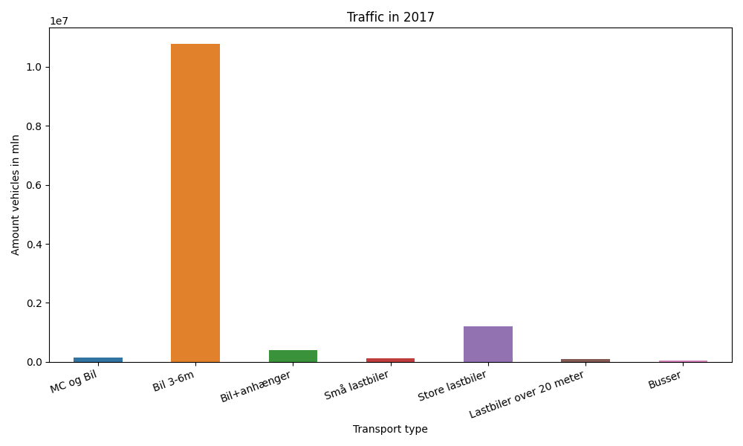
År | Måned | MC og Bil | Bil 3-6m | Bil+anhænger | Små lastbiler | Store lastbiler | Lastbiler over 20 meter | Busser | Total
2017 | 12 | 7664 | 851765 | 18004 | 8431 | 89704 | 7065 | 3293 | 985926
2017 | 11 | 9704 | 855113 | 23112 | 9858 | 108790 | 8488 | 3193 | 1018258
2017 | 10 | 10251 | 943356 | 28470 | 10231 | 106725 | 8269 | 3648 | 1110950
2017 | 9 | 13042 | 934392 | 33731 | 11271 | 102692 | 8044 | 4117 | 1107289
2017 | 8 | 16147 | 1053959 | 52307 | 13250 | 105977 | 8404 | 4198 | 1254242
2017 | 7 | 13966 | 1021858 | 65006 | 13310 | 92429 | 7057 | 4420 | 1218046
2017 | 6 | 16232 | 1000615 | 42627 | 12679 | 107134 | 8120 | 4342 | 1191749
2017 | 5 | 15782 | 983680 | 34588 | 10777 | 109708 | 8293 | 3782 | 1166610
2017 | 4 | 10651 | 896470 | 30117 | 8853 | 93140 | 7051 | 3801 | 1050083
2017 | 3 | 10578 | 845875 | 23393 | 9749 | 110823 | 8603 | 3331 | 1012352
2017 | 2 | 7539 | 697491 | 18184 | 7746 | 89435 | 7234 | 2795 | 830424
2017 | 1 | 8306 | 701010 | 18095 | 7994 | 93649 | 7405 | 2438 | 838897

